상품제안서
네이쳐 시그니처 백팩 드라이백(가방형) CA166 | 상품코드: F26557

 |  |  |  |  |  |  | 02-412-0044 | www.easy1.co.kr
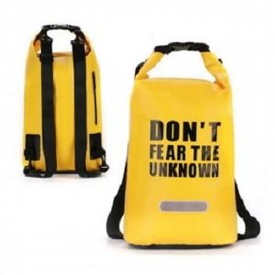

【상세/제작정보】 | 기본수량 미만 인쇄시 비용 추가.

【인쇄/포장옵션】 | 실크 / 포장불가능

【공급단가】 | 수량 | 80~ | 300~ | 500~ | 1,000~ | 3,000~
*VAT별도 | 단가 | 16,500원 | 16,230원 | 15,840원 | 15,440원 | 15,180원

【상품 URL】 | http://www.easy1.co.kr/src/goods_detail.php?gdno=26557

